Sheet2
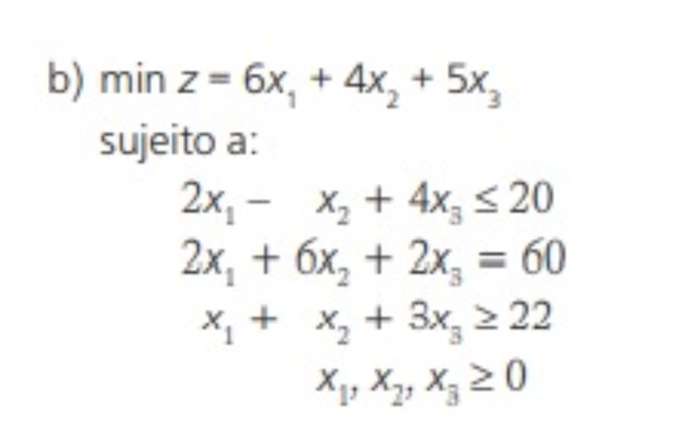

 | x1 | x2 | x3 | x4 | x5 | z |  | x1 | x2 | x3 | z |  |  | x1 | x2 | x3 | x4 | x5 | z
 | 6 | 4 | 5 | 0 | 0 | 0 |  | 0 | 8.5 | 4.5 |  |  |  | 0 | 8.5 | 4.5 | 0 | 0
 | 2 | -1 | 4 | 1 | 0 | 20 |  | 6 | 4 | 5 | 56.5 |  |  | 6 | 4 | 5 | 0 | 0 | 56.5
 | 2 | 6 | 2 | 0 | 0 | 60 |  | 2 | -1 | 4 | 9.5 | <= | 20 | 2 | -1 | 4 | 1 | 0 | 9.5 | <= | 20
 | 1 | 1 | 3 | 0 | -1 | 22 | *(-1) | 2 | 6 | 2 | 60 | = | 60 | 2 | 6 | 2 | 0 | 0 | 60 | = | 60
 |  |  |  |  |  |  |  | 1 | 1 | 3 | 22 | >= | 22 | 1 | 1 | 3 | 0 | -1 | 22 | >= | 22

 | x1 | x2 | x3 | x4 | x5 | z
 | 6 | 4 | 5 | 0 | 0 | 0
 | 2 | -1 | 4 | 1 | 0 | 20
 | 2 | 6 | 2 | 0 | 0 | 60
 | -1 | -1 | -3 | 0 | 1 | -22
Bloqueio: | -6 | -4 | -1.6666666667

 | x1 | x2 | x3 | x4 | x5 | z
5 | 4.3333333333 | 2.3333333333 | 0 | 0 | 1.6666666667 | -36.666666667
4 | 0.66666666667 | -2.3333333333 | 0 | 1 | 1.3333333333 | -9.3333333333
2 | 1.3333333333 | 5.3333333333 | 0 | 0 | 0.66666666667 | 45.333333333
-3 | 0.33333333333 | 0.33333333333 | 1 | 0 | -0.33333333333 | 7.3333333333

 | x1 | x2 | x3 | x4 | x5 | z
 | 4.3333333333 | 2.3333333333 | 0 | 0 | 1.6666666667 | -36.666666667
 | 0.66666666667 | -2.3333333333 | 0 | 1 | 1.3333333333 | -9.3333333333
 | 1.3333333333 | 5.3333333333 | 0 | 0 | 0.66666666667 | 45.333333333
 | 0.33333333333 | 0.33333333333 | 1 | 0 | -0.33333333333 | 7.3333333333
Bloqueio: | 6.5 | -1 |  |  | 1.25

 | x1 | x2 | x3 | x4 | x5 | z
2.3333333333 | 5 | 0 | 0 | 1 | 3 | -46
-2.3333333333 | -0.28571428571 | 1 | 0 | -0.42857142857 | -0.57142857143 | 4
5.3333333333 | 2.8571428571 | 0 | 0 | 2.2857142857 | 3.7142857143 | 24
0.33333333333 | 0.42857142857 | 0 | 1 | 0.14285714286 | -0.14285714286 | 6

 | z*: | 46
 | x1: | 0
 | x2: | 4
 | x3: | 6

